初期画面表示
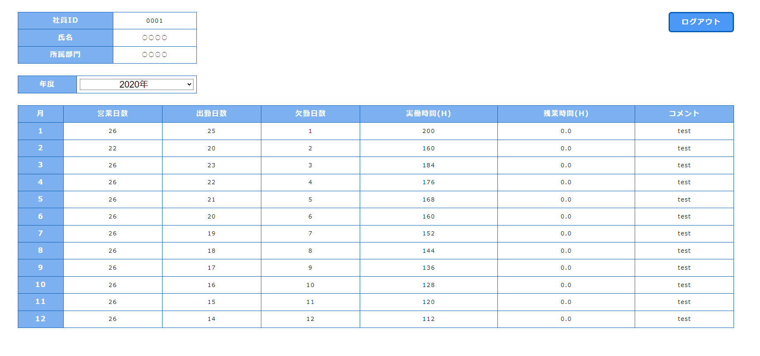
単体試験仕様書 |  | システムID | KS | 画面ID | KS001 | 作成者 | イスンヒョン | 更新者
 |  | システム名称 | 勤怠管理システムWBS | 画面名 | 勤怠情報一覧（月別） | 作成日 | 2022-06-21 | 更新日

 | 初期画面

ケース
単体試験仕様書 |  | システムID | KS | 画面ID |  |  |  | KS001 |  | 作成者 | 更新者
 |  | システム名称 | 勤怠管理システムWBS | 画面名 |  |  |  | 勤怠情報一覧（月別） |  | 作成日 | 更新日

チェック内容
チェックポイント
 |  |  |  |  | 1 | 2 | 3 | 4 | 5
チェック条件 | ・画面初期表示 |  |  |  | ○

 | ・社員ID |  |  |  | ○ | ○ | ○ | ○ | ○
 | 社員ID |  |  |  | ○ | ○ | ○ | ○ | ○
 | 氏名 |  |  |  | ○ | ○ | ○ | ○ | ○
 | 所属部門

 | ・年度
 | ドロップダウン表示 |  |  |  | ○ | ○ | ○ | ○ | ○
 | ドロップダウン選択 |  |  |  | ○ | ○ | ○ | ○ | ○

 | ・ログアウト
 | ログアウトをクリックしたらログイン画面に戻る |  |  |  | ○ | ○ | ○ | ○ | ○

 | ・テーブル
 | 「年度」を選択したらテーブルに正しい情報が設定する |  |  |  | ○ | ○ | ○ | ○ | ○
 | 該当「月」を選択したら該当「（日別）」に移動する

確認内容 | 「社員ID」がログイン画面から取得した「社員ID」で表示すること |  |  |  | ○ | ○ | ○ | ○ | ○
 | 「氏名」がログイン画面から取得した「氏名」で表示すること |  |  |  | ○ | ○ | ○ | ○ | ○
 | 「所属部門」がログイン画面から取得した「所属部門」で表示すること |  |  |  | ○ | ○ | ○ | ○ | ○

 | 「ログアウト」ボタンをクリックしたら情報クリアして「ログイン画面」に移動すること。 |  |  |  | ○ | ○ | ○ | ○ | ○

 | 「年度」のドロップダウン機能がちゃんと表示されること。 |  |  |  | ○ | ○ | ○ | ○ | ○
 | 「年度」にあってデータをテーブルに設定すること。 |  |  |  | ○ | ○ | ○ | ○ | ○
 | データテーブルの月を選択したら該当「（日別）」に移動すること |  |  |  | ○ | ○ | ○ | ○ | ○

実施結果 |  |  |  |  | ○ | ○ | ○ | ○ | ○
実施者 |  |  |  |  | イ | イ | イ | イ | イ
検証日 |  |  |  |  | 2023-06-26 | 2023-06-26 | 2023-06-26 | 2023-06-26 | 2023-06-26
確認者 |  |  |  |  | イ | イ | イ | イ | イ
確認日 |  |  |  |  | 2023-06-26 | 2023-06-26 | 2023-06-26 | 2023-06-26 | 2023-06-26

ケース (境界値)
単体試験仕様書 |  | システムID | KS | 画面ID |  |  |  | KS001 |  |  |  |  | 作成者 |  |  |  | 更新者
 |  | システム名称 | 勤怠管理システムWBS | 画面名 |  |  |  | 勤怠情報一覧（月別） |  |  |  |  | 作成日 |  |  |  | 更新日

チェック内容
チェックポイント
 |  |  |  |  | 1 | 2 | 3 | 4 | 5 | 6 | 7 | 8 | 9 | 10 | 11 | 12
チェック条件 | 「年度」ドロップダウン機能
 | ・2020年 |  |  |  | ○
 | ・2021年 |  |  |  |  | ○
 | ・2022年 |  |  |  |  |  | ○
 | ・2023年 |  |  |  |  |  |  | ○

 | 各年度月別通りに日別リンクリンク
 | ・1月 |  |  |  | ○
 | ・2月 |  |  |  |  | ○
 | ・3月 |  |  |  |  |  | ○
 | ・4月 |  |  |  |  |  |  | ○
 | ・5月 |  |  |  |  |  |  |  | ○
 | ・6月 |  |  |  |  |  |  |  |  | ○
 | ・7月 |  |  |  |  |  |  |  |  |  | ○
 | ・8月 |  |  |  |  |  |  |  |  |  |  | ○
 | ・9月 |  |  |  |  |  |  |  |  |  |  |  | ○
 | ・10月 |  |  |  |  |  |  |  |  |  |  |  |  | ○
 | ・11月 |  |  |  |  |  |  |  |  |  |  |  |  |  | ○
 | ・12月 |  |  |  |  |  |  |  |  |  |  |  |  |  |  | ○

確認内容

実施結果 |  |  |  |  | ○ | ○ | ○ | ○ | ○ | ○ | ○ | ○ | ○ | ○ | ○ | ○
実施者 |  |  |  |  | イ | イ | イ | イ | イ | イ | イ | イ | イ | イ | イ | イ
検証日 |  |  |  |  | 2023-06-26 | 2023-06-26 | 2023-06-26 | 2023-06-26 | 2023-06-26 | 2023-06-26 | 2023-06-26 | 2023-06-26 | 2023-06-26 | 2023-06-26 | 2023-06-26 | 2023-06-26
確認者 |  |  |  |  | イ | イ | イ | イ | イ | イ | イ | イ | イ | イ | イ | イ
確認日 |  |  |  |  | 2023-06-26 | 2023-06-26 | 2023-06-26 | 2023-06-26 | 2023-06-26 | 2023-06-26 | 2023-06-26 | 2023-06-26 | 2023-06-26 | 2023-06-26 | 2023-06-26 | 2023-06-26

